C III 1 - hj 2_20

Statistisches Amt
für Hamburg und Schleswig-Holstein

 |  | STATISTISCHE BERICHTE
 |  | Kennziffer: C III 1 - hj 2/20 SH

Die Schweine- und Schafbestände
in Schleswig-Holstein
 | November 2020
 |  | – Endgültiges Ergebnis –

 |  | Herausgegeben am: 13. April 2021

Qualitätskennzeichen (S.4)
Qualitätskennzeichen
Zur besseren Einschätzung der Qualität der repräsentativen Erhebung über die Schweine- und Schafbestände werden die relativen Standardfehler für jeden Wert berechnet. Diese werden in diesem Bericht mit Hilfe von Qualitätskennzeichen dargestellt und durch einen Buchstaben rechts neben dem zugehörigen Wert ausgewiesen. Bei einem relativen Standardfehler von mehr als 15 Prozent wird der Wert nicht mehr ausgewiesen, da der Schätzfehler dann zu groß und der Wert damit nicht sicher genug ist.
Die Zahlen werden nur als Tausender dargestellt.

Qualitätskennzeichen | Relativer Standardfehler in Prozent

A | bis unter 2
B | 2 bis unter 5
C | 5 bis unter 10
D | 10 bis unter 15
E | 15 und mehr

Vorbemerkungen (S.5)
Anmerkungen zur Methode
Der vorliegende Bericht gibt einen Überblick zu den endgültigen Ergebnissen der Erhebung über die Schaf- und Schweinebestände zum Stichtag 3. November 2020.
Im Rahmen der Viehbestandserhebung Schweine werden repräsentativ Betriebe mit mindestens 50 Schweinen oder 10 Zuchtsauen jeweils zum Stichtag 3. Mai und 3. November befragt. Hierzu wird eine geschichtete Stichprobe einmal jährlich gezogen.
Seit November 2013 werden die Viehbestands-erhebungen als reine Interneterhebung durchgeführt. Bei der Erhebung über die Schafbestände wurde ab 2011 der Stichtag vom 3. Mai auf den 3. November verschoben, es werden nur noch Betriebe, die mindestens 20 Schafe halten, zu ihren Beständen befragt. Dadurch wurden – wie bei den Schweinen – vor allem kleinere landwirtschaftliche Betriebe entlastet; die Zahl der auskunftspflichtigen Betriebe sank deutlich.
Eine Totalerhebung der Tierbestände (allgemeine Erhebung der Viehbestände) erfolgte im März 2020 im Rahmen der Landwirtschaftszählung – allerdings in Verbindung mit einer Reduzierung der Erhebungsmerkmale. Die nächste allgemeine Erhebung der Tierbestände (mit einer geringeren Merkmalstiefe) wird im Rahmen der Agrarstrukturerhebung 2026 stattfinden.
Rechtsgrundlage
Rechtsgrundlage für diese Erhebung ist das Agrarstatistikgesetz (AgrStatG) in der Fassung der Bekanntmachung vom 17. Dezember 2009 (BGBl. I S. 3886), das zuletzt durch das Vierte Gesetz zur Änderung des Agrarstatistikgesetzes vom 8. Juli 2019 (BGBl. Jahrgang 2019 Teil I Nr. 26 vom 15. Juli 2019) geändert worden ist.
Detaillierte Ausführungen zu der Statistik können dem Qualitätsbericht entnommen werden, der unter www.destatis.de, Publikationen, Qualitätsberichte veröffentlicht wird.
Hinweis: Bundeszahlen veröffentlicht das Statistische Bundesamt in seiner Fachserie 3 "Land- und Forstwirtschaft, Fischerei"; Reihe 4.1.

Grafik 1 (S.11)
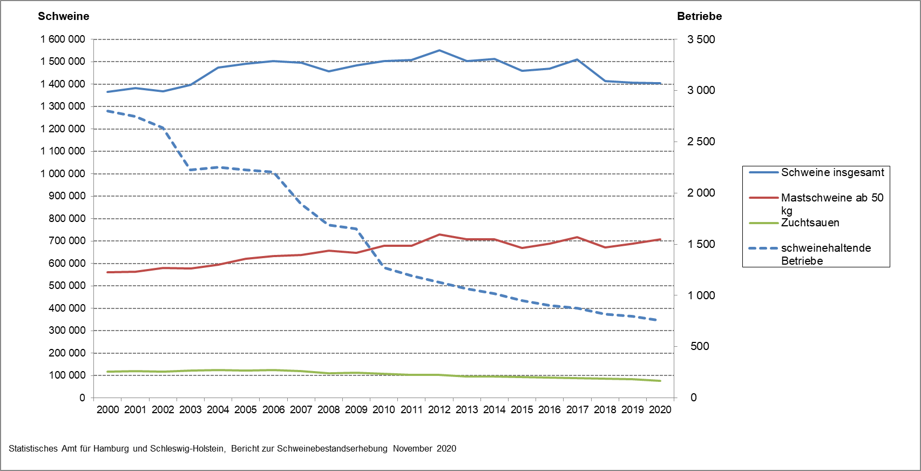
1. Entwicklung der Zahl der schweinehaltenden Betriebe in Schleswig-Holstein sowie der Bestände von Schweinen insgesamt, Mastschweinen und Zuchtsauen von 2000 bis 2020

Grafik 2 (S.12)
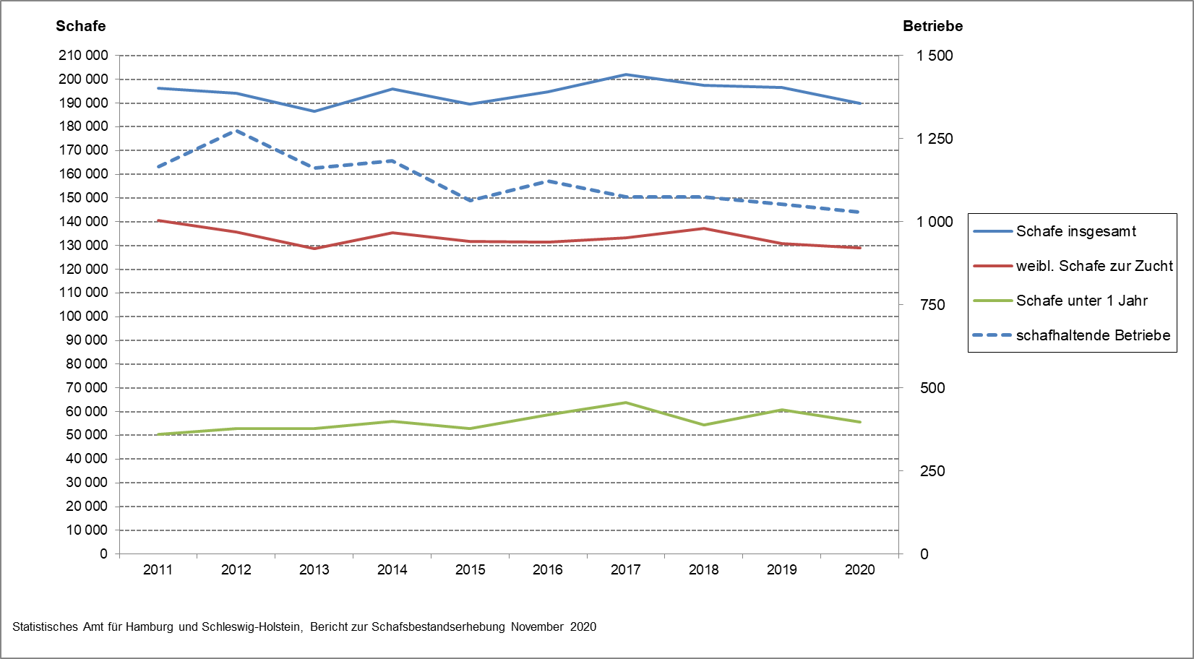
2. Entwicklung der Zahl der schafhaltenden Betriebe in Schleswig-Holstein sowie der Bestände von Schafen insgesamt, weibl. Schafe zur Zucht und Schafe unter 1 Jahr von 2011 bis 2020

